Monitoreo de Riesgos
 |  |  | PLANEACIÓN INSTITUCIONAL |  |  |  |  |  |  |  |  |  |  |  |  |  |  |  |  |  | PÁGINA 4 DE 5
F - PL - 13 |  |  | MAPA DE RIESGOS INSTITUCIONAL |  |  |  |  |  |  |  |  |  |  |  |  |  |  |  |  |  | VERSIÓN: 7.0

NOMBRE DEL PROCESO |  |  | Comunicación institucional |  |  |  |  |  |  | VIGENCIA |  | 2024
DEPENDENCIA/GRUPO/OFICINA |  |  | Grupo de Comunicaciones e Imagen Institucional Grupo de Mercadeo y Protocolo Institucional Grupo de Prensa y Medios de Representación Institucional |  |  |  |  |  |  | NOMBRE Y CARGO DEL LÍDER |  | Juliana Patricia Silva Niña_ Coordiandor grupo de comunicaciones e imagen institucional

IDENTIFICACIÓN DEL RIESGO |  |  |  |  |  |  | PLAN DE ACCIÓN |  |  | MONITOREO DE RIESGOS
No. Riesgo | Categoría del Riesgo | Clasificación del Riesgo | Descripción del Riesgo | Factores | Causas | Consecuencias | Acciones | Responsable | Periodicidad | 1er Monitoreo Enero-Febrero- Marzo- Abril |  |  |  | 2do Monitoreo Mayo- Junio- Julio- Agosto |  |  |  | 3er Monitoreo Septiembre- Octubre- Noviembre- Diciembre
 |  |  |  |  |  |  |  |  |  | Materialización del Riesgo | Actividades realizadas | Evidencias | Estado | Materialización del Riesgo | Actividades realizadas | Evidencias | Estado | Materialización del Riesgo | Actividades realizadas | Evidencias | Estado
1 | SEGURIDAD DE LA INFORMACIÓN | Usuarios, productos y practicas , organizacionales | 1. Uso de información no autorizada. | Factores Internos (Debilidades) | 1. Desconocimiento por parte del personal del manejo de la información. | 1. Demandas | 1. Socialización de los parámetros del Protocolo de Comunicaciones institucional. | Coordinador del Grupo de Trabajo de Comunicaciones e Imagen Institucional Secretaria General | Anual |  | Envío a correo electrónico al personal Administrativo sobre la Importancia en conocer el protocolo de Comunicaciones Institucional. | Envíos de correos. Abril 2024 | Finalizado |  | Envío a correo electrónico al personal Administrativo sobre la Importancia en conocer el protoclo de Comunicaciones Institucional. Se reforzó el proceso de solicitides a comunicaciones. | Envio Abril 2024 y Envio Julio 2024 | Finalizado | NO | Se Envío Refuerzo sobre el Proceso de Solicitudes a Comunicaciones. | Envio 10 de Octubre de 2024 | Finalizado
 |  |  |  | 0 | 2. Incorrecta inducción del puesto de trabajo. | 2. Mala imagen institucional | 0 | 0 | 0
 |  |  |  | 0 | 3. Falta de control en el manejo de la información. | 3. Hallazgos en auditorías | 0 | 0 | 0

2 | SEGURIDAD DE LA INFORMACIÓN | Fallas Tecnológicas | 2. Pérdida de información en áreas de gestión relacionadas con el Proceso de Comunicación Institucional. | Factores Internos (Debilidades) | 1. No implementación de directrices de TRD de manera digital. | 1. Reprocesos | 1.Organización de la TRD del proceso en archivo digital | Coordinador Grupo Prensa y Medios de Representación Institucional | Semestral |  |  |  |  |  | 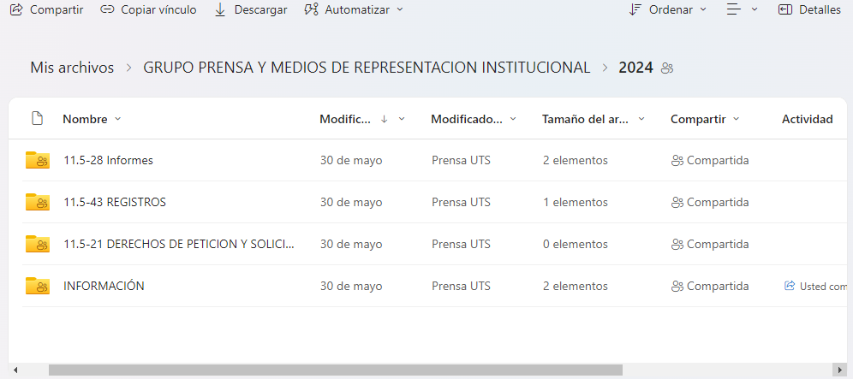 Se tiene organizado según el porceso de archivo digital . | Ruta. https://unidadestecno-my.sharepoint.com/:f:/g/personal/prensauts_correo_uts_edu_co/El13c5DMqbNBoTpyewjp0M8BnKSXXiKdvigZGUUUuxZe5g?e=xJFUzH | En curso | no | 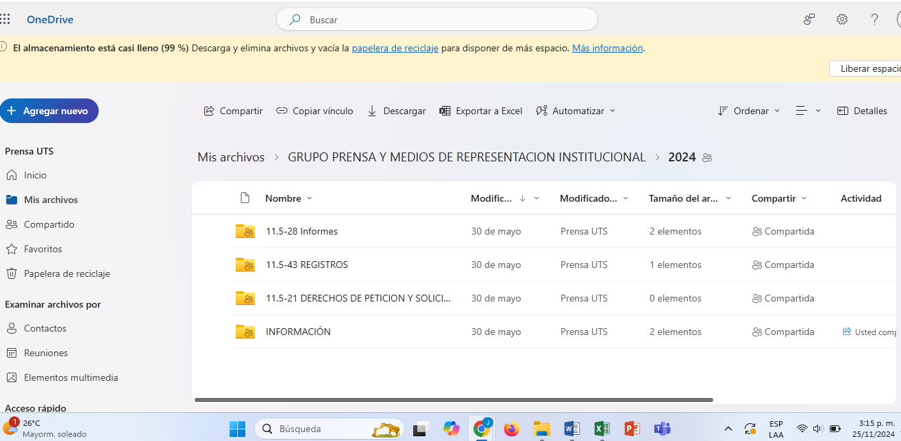 Se tiene organizado según el porceso de archivo digital . | Ruta. https://unidadestecno-my.sharepoint.com/:f:/g/personal/prensauts_correo_uts_edu_co/El13c5DMqbNBoTpyewjp0M8BnKSXXiKdvigZGUUUuxZe5g?e=xJFUzH | Finalizado
 |  |  |  | 0 | 2. Error humano. | 2. Llamados de atención | 2. Alimentación continua del archivo digital | Coordinador Grupo Prensa y Medios de Representación Institucional | Semanal |  |  |  |  |  | Se mantiene alimentado de manera frecuente. | Ruta One Drive. https://unidadestecno-my.sharepoint.com/:f:/g/personal/prensauts_correo_uts_edu_co/El13c5DMqbNBoTpyewjp0M8BnKSXXiKdvigZGUUUuxZe5g?e=xJFUzH | En curso |  | Se mantiene alimentado de manera frecuente. | Ruta. https://unidadestecno-my.sharepoint.com/:f:/g/personal/prensauts_correo_uts_edu_co/El13c5DMqbNBoTpyewjp0M8BnKSXXiKdvigZGUUUuxZe5g?e=xJFUzH | Finalizado
 |  |  |  | 0 | 3. Virus externo. | 3. Gastos extra | 0 | 0 | 0

3 | GESTIÓN | Usuarios, productos y practicas , organizacionales | 3. Incumplimiento de cronogramas de actividades programados con Instituciones Educativas | Factores Internos (Debilidades) | 1. Disminución de personal en la dependencia | 2. Proyección de una mala imagen de la institución | 1. Consolidar solicitudes de IE | Coordinador Grupo de Mercadeo y Protocolo Institucional | Semanal |  |  |  |  |  | Se recibieron 7 invitaciones a Ferias universitarias, 9 solicitudes de colegios para presentar pruebas de orientación vocacional y profesional , 6 socializaciones de la oferta académica. | Correos electrónicos recibidos invitaciones a través de grupo de WhatsApp. | En curso | No | 27 participaciones en ferias universitarias 33 visitas a colegios para socialización de la oferta académica y presentación de las pruebas de orientación vocacional y profesional. 12 socializaciones de la oferta académica. | Correos electrónicos recibidos invitaciones a través de grupo de WhatsApp. | Finalizado
 |  |  |  | 0 | 0 | 0 | 2. Alimentar cronograma mensual | Coordinador Grupo de Mercadeo y Protocolo Institucional | Semanal
 |  |  |  | 0 | 0 | 0 | 0 | 0 | 0
 |  |  |  | 0 | 0 | 0 | 0 | 0 | 0
 |  |  |  | 0 | 0 | 0 | 0 | 0 | 0
 |  |  |  | 0 | 0 | 0 | 0 | 0 | 0
4 | GESTIÓN | Fallas Tecnológicas | 4. Pérdida de la señal de la emisora. | Factores Internos (Debilidades) | 1. Fallas de los equipos de emisión. | 1. Reproceso | 1. Programar mantenimientos del equipo de la emisora. | Coordinador Grupo Prensa y Medios de Representación Institucional | Semestral |  | Se enviaron propuestas de Empresas para relizar Manteniemineto, se encuentran en proceso de Cotizaciones. | Se envia Correo | En curso |  | Se programaron los Mantenimientos necesarios a los equipos. Ademas de cambios a unos equipos de computo en la emisora. | Informes de Mantenimiento. Y correos del cambio de los equipos. | Finalizado | No | Los Mantenimientos se dieron por terminados según el contrato realizado. Se hace Seguimiento al funcionamietno en la operación diaria, y se reporta al equipo técnico de infraestructutra cuando hay novedades. No hay novedades a la fecha. | Seguimiento proyecto de inversión 20-2023 | Finalizado
 |  |  |  | 0 | 2. Fallas de los equipos de transmisión. | 2. Mala imagen Institucional | 2. Informar a la Oficina de Infraestructura la pérdida de la señal de la emisora. | Coordinador Grupo Prensa y Medios de Representación Institucional | Mensual |  | Se hixzo una propuesta tecnica a las directivas para mejorar las fallas en los equipos de Transmision. | Se envia Correo |  |  | Se han ejecutado los mantenimientos según la porpuesta aprobada. | Se adjunta correo con los soportes de la ejecución del Contrato. | Finalizado |  | Los Mantenimientos se dieron por terminados según el contrato realizado. Se hace Seguimiento al funcionamietno en la operación diaria, y se reporta al equipo técnico de infraestructutra cuando hay novedades. No hay novedades a la fecha. | Seguimiento proyecto de inversión 20-2023 | Finalizado
 |  |  |  | 0 | 3. Corte de energía | 3. Sanciones del MINTIC | 0 | 0 | 0
 |  |  |  | 0 | 0 | 0 | 0 | 0 | 0
 |  |  |  | 0 | 0 | 0 | 0 | 0 | 0
 |  |  |  | 0 | 0 | 0 | 0 | 0 | 0
5 | 0 | 0 | 0 | 0 | 0 | 0 | 0 | 0 | 0
 |  |  |  | 0 | 0 | 0 | 0 | 0 | 0
 |  |  |  | 0 | 0 | 0 | 0 | 0 | 0
 |  |  |  | 0 | 0 | 0 | 0 | 0 | 0
 |  |  |  | 0 | 0 | 0 | 0 | 0 | 0
 |  |  |  | 0 | 0 | 0 | 0 | 0 | 0
6 | 0 | 0 | 0 | 0 | 0 | 0 | 0 | 0 | 0
 |  |  |  | 0 | 0 | 0 | 0 | 0 | 0
 |  |  |  | 0 | 0 | 0 | 0 | 0 | 0
 |  |  |  | 0 | 0 | 0 | 0 | 0 | 0
 |  |  |  | 0 | 0 | 0 | 0 | 0 | 0
 |  |  |  | 0 | 0 | 0 | 0 | 0 | 0

ELABORADO POR: |  | PLANEACIÓN INSTITUCIONAL |  |  |  |  | REVISADO POR: | SISTEMA INTEGRADO DE GESTIÓN SIG |  |  |  |  |  | APROBADO POR: | LÍDER DEL SISTEMA INTEGRADO DE GESTIÓN
 |  |  |  |  |  |  |  |  |  |  |  |  |  | FECHA APROBACIÓN | ABRIL DE 2022

